Solicitud gráfica
 | Área: | Matemáticas |  |  | Fecha:
 | Grado: | 10
 | Título del tema: | Relaciona las distintas representaciones de una función |  |  | ¿Cuaderno de estudio o recurso? | Recurso
 | Editor: |  |  |  | Motor del recurso | M7A

 | Código guión o recurso: | MA_10_01_COREC80 | ← Para determinar este código, visite la hoja de Ayuda
 |  |  |  |  | ESPECIFICACIÓN DE ARCHIVOS A ENTREGAR
Núm. | Archivo Shutterstock o ruta en web | Imagen para: | Tipo | Ubicación de la imagen en el recurso M7A | Nombre imagen SMALL | Tamaño imagen SMALL | Nombre imagen ZOOM | Tamaño imagen ZOOM | Descripción | Observaciones
IMG01 | Imagen en descripcion | Recurso M7A | Ilustración | Contenido | MA_10_01_COREC80_IMG01n.png | 286 x 286 px | MA_10_01_COREC80_IMG01a.png | 500 x 500 px | 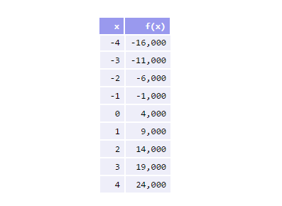 | texto en archvio word adjunto
IMG02 | Imagen en descripcion | Recurso M7A | Ilustración | Respuesta | MA_10_01_COREC80_IMG02.png | 110 x 110 px |  |  | 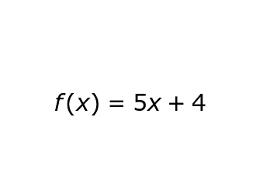
IMG03 | Imagen en descripcion | Recurso M7A | Ilustración | Respuesta | MA_10_01_COREC80_IMG03.png | 110 x 110 px |  |  | 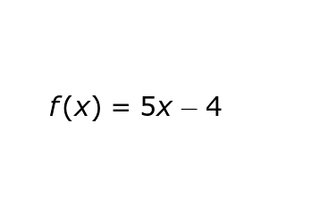
IMG04 | Imagen en descripcion | Recurso M7A | Ilustración | Respuesta | MA_10_01_COREC80_IMG04.png | 110 x 110 px |  |  | 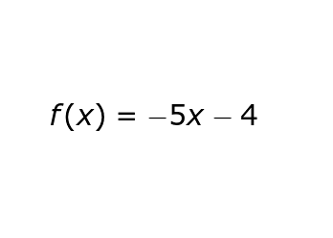
IMG05 | Imagen en descripcion | Recurso M7A | Ilustración | Respuesta | MA_10_01_COREC80_IMG05.png | 110 x 110 px |  |  | 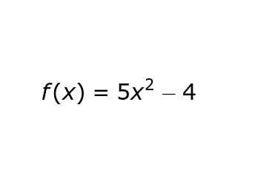
IMG06 | Imagen en descripcion | Recurso M7A | Ilustración | Contenido | MA_10_01_COREC80_IMG06n.png | 286 x 286 px | MA_10_01_COREC80_IMG06a.png | 500 x 500 px | 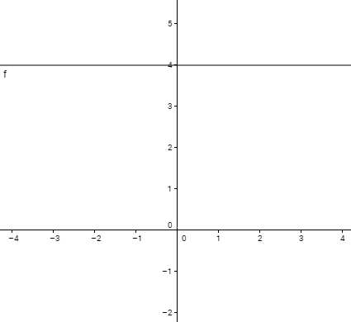
IMG07 | Imagen en descripcion | Recurso M7A | Ilustración | Respuesta | MA_10_01_COREC80_IMG07.png | 110 x 110 px |  |  | 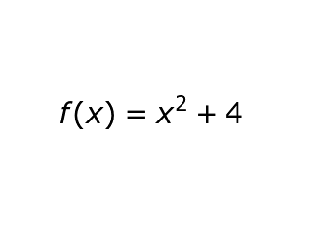
IMG08 | Imagen en descripcion | Recurso M7A | Ilustración | Respuesta | MA_10_01_COREC80_IMG08.png | 110 x 110 px |  |  | 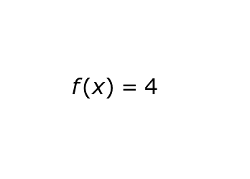
IMG09 | Imagen en descripcion | Recurso M7A | Ilustración | Respuesta | MA_10_01_COREC80_IMG09.png | 110 x 110 px |  |  | 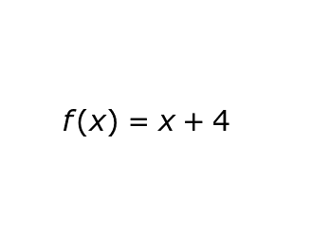
IMG10 | Imagen en descripcion | Recurso M7A | Ilustración | Respuesta | MA_10_01_COREC80_IMG10.png | 110 x 110 px |  |  | 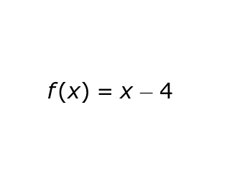
IMG11 | Imagen en descripcion | Recurso M7A | Ilustración | Contenido | MA_10_01_COREC80_IMG11n.png | 286 x 286 px | MA_10_01_COREC80_IMG11a.png | 500 x 500 px | 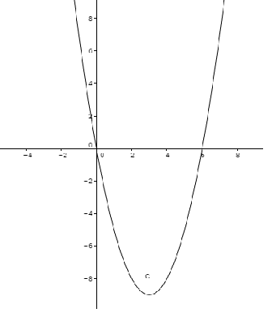
IMG12 | Imagen en descripcion | Recurso M7A | Ilustración | Respuesta | MA_10_01_COREC80_IMG12.png | 110 x 110 px |  |  | 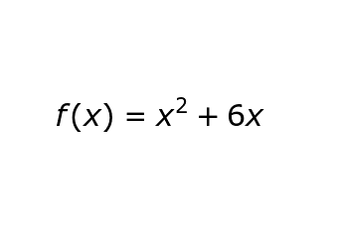
IMG13 | Imagen en descripcion | Recurso M7A | Ilustración | Respuesta | MA_10_01_COREC80_IMG13.png | 110 x 110 px |  |  | 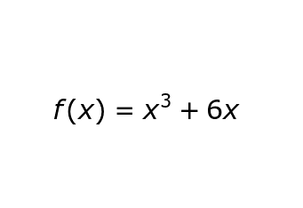
IMG14 | Imagen en descripcion | Recurso M7A | Ilustración | Respuesta | MA_10_01_COREC80_IMG14.png | 110 x 110 px |  |  | 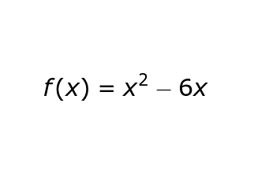
IMG15 | Imagen en descripcion | Recurso M7A | Ilustración | Respuesta | MA_10_01_COREC80_IMG15.png | 110 x 110 px |  |  | 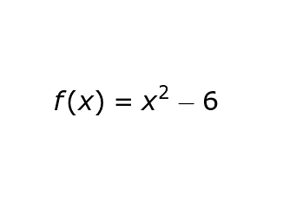
IMG16 | Imagen en descripcion | Recurso M7A | Ilustración | Contenido | MA_10_01_COREC80_IMG16n.png | 286 x 286 px | MA_10_01_COREC80_IMG16a.png | 500 x 500 px | 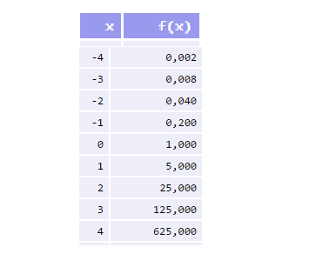 | texto en archvio word adjunto
IMG17 | Imagen en descripcion | Recurso M7A | Ilustración | Respuesta | MA_10_01_COREC80_IMG17.png | 110 x 110 px |  |  | 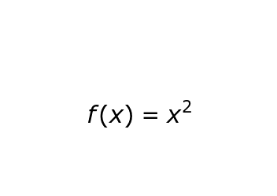
IMG18 | Imagen en descripcion | Recurso M7A | Ilustración | Respuesta | MA_10_01_COREC80_IMG18.png | 110 x 110 px |  |  | 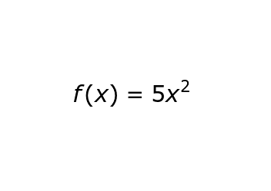
IMG19 | Imagen en descripcion | Recurso M7A | Ilustración | Respuesta | MA_10_01_COREC80_IMG19.png | 110 x 110 px |  |  | 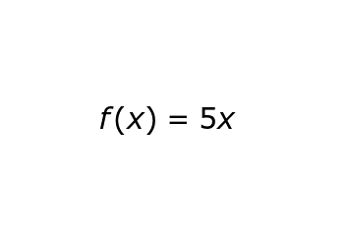
IMG20 | Imagen en descripcion | Recurso M7A | Ilustración | Respuesta | MA_10_01_COREC80_IMG20.png | 110 x 110 px |  |  | 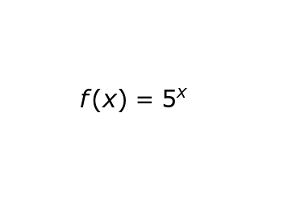
IMG21 | Imagen en descripcion | Recurso M7A | Ilustración | Contenido | MA_10_01_COREC80_IMG21n.png | 286 x 286 px | MA_10_01_COREC80_IMG21a.png | 500 x 500 px | 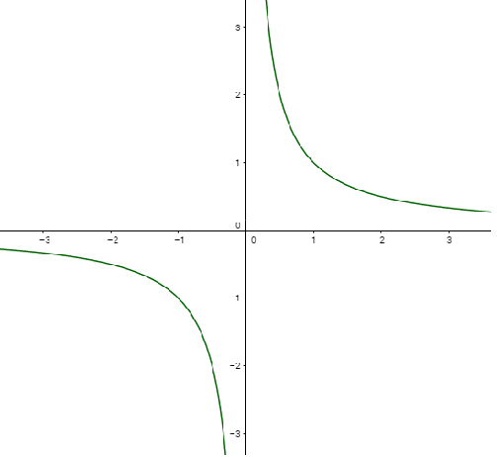
IMG22 | Imagen en descripcion | Recurso M7A | Ilustración | Respuesta | MA_10_01_COREC80_IMG22.png | 110 x 110 px |  |  | 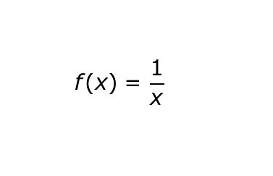
IMG23 | Imagen en descripcion | Recurso M7A | Ilustración | Respuesta | MA_10_01_COREC80_IMG23.png | 110 x 110 px |  |  | 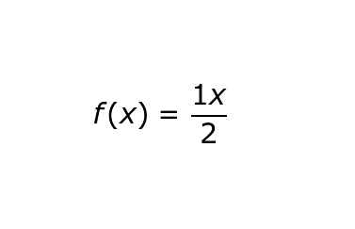
IMG24 | Imagen en descripcion | Recurso M7A | Ilustración | Respuesta | MA_10_01_COREC80_IMG24.png | 110 x 110 px |  |  | 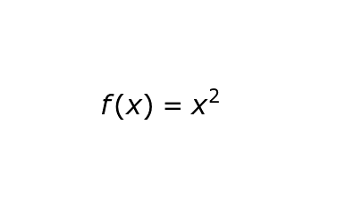
IMG25 | Imagen en descripcion | Recurso M7A | Ilustración | Respuesta | MA_10_01_COREC80_IMG25.png | 110 x 110 px |  |  | 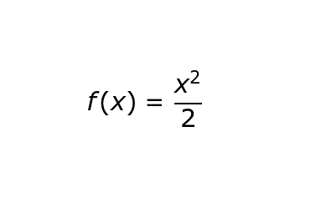
IMG26 | Imagen en descripcion | Recurso M7A | Ilustración | Contenido | MA_10_01_COREC80_IMG26n.png | 286 x 286 px | MA_10_01_COREC80_IMG26a.png | 500 x 500 px | 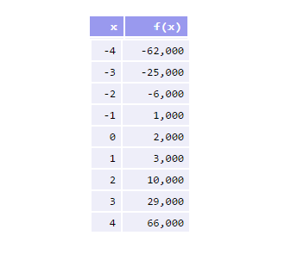 | texto en archvio word adjunto
IMG27 | Imagen en descripcion | Recurso M7A | Ilustración | Respuesta | MA_10_01_COREC80_IMG27.png | 110 x 110 px |  |  | 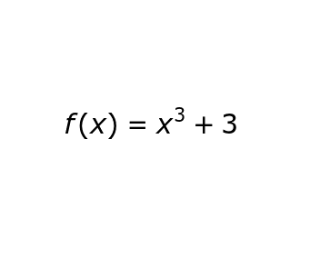
IMG28 | Imagen en descripcion | Recurso M7A | Ilustración | Respuesta | MA_10_01_COREC80_IMG28.png | 110 x 110 px |  |  | 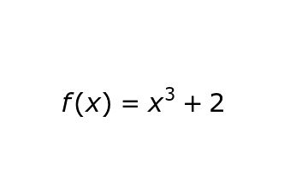
IMG29 | Imagen en descripcion | Recurso M7A | Ilustración | Respuesta | MA_10_01_COREC80_IMG29.png | 110 x 110 px |  |  | 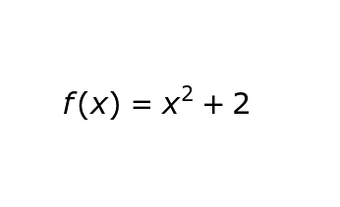
IMG30 | Imagen en descripcion | Recurso M7A | Ilustración | Respuesta | MA_10_01_COREC80_IMG30.png | 110 x 110 px |  |  | 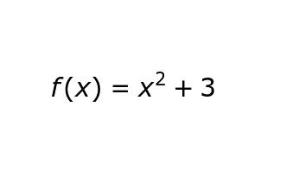
IMG31 | Imagen en descripcion | Recurso M7A | Ilustración | Contenido | MA_10_01_COREC80_IMG31n.png | 286 x 286 px | MA_10_01_COREC80_IMG31a.png | 500 x 500 px | 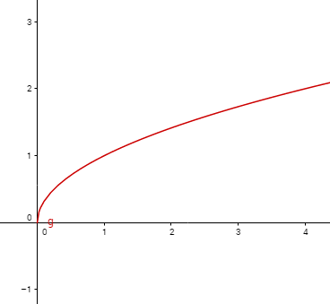
IMG32 | Imagen en descripcion | Recurso M7A | Ilustración | Respuesta | MA_10_01_COREC80_IMG32.png | 110 x 110 px |  |  | 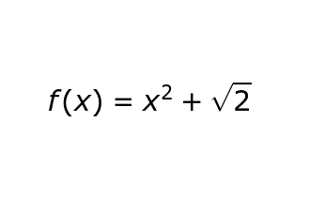
IMG33 | Imagen en descripcion | Recurso M7A | Ilustración | Respuesta | MA_10_01_COREC80_IMG33.png | 110 x 110 px |  |  | 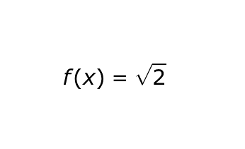
IMG34 | Imagen en descripcion | Recurso M7A | Ilustración | Respuesta | MA_10_01_COREC80_IMG34.png | 110 x 110 px |  |  | 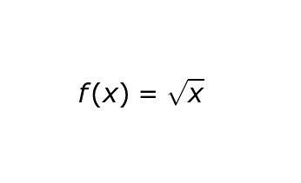
IMG35 | Imagen en descripcion | Recurso M7A | Ilustración | Respuesta | MA_10_01_COREC80_IMG35.png | 110 x 110 px |  |  | 